Sheet1
Nhật ký đồ án - Hệ thống quản lý quán cà phê
Lặp | Thời gian | Sự kiện | Địa điểm | Mục tiêu | Trách nhiệm từng thành viên | Vấn đề gặp phải | Hướng giải quyết | Đã hoàn thành | Chưa hoàn thành | Công việc giao cho các thành viên sau họp
Lặp 1 | 08/09/2017 | Họp nhóm | Tầng 8 thư viên Tạ Quang Bửu | Gặp thầy hướng dẫn, đề xuất đề tài, xác định cách thức liên lạc. | Mỗi thành viên tự tìm hiểu và đề xuất đề tài. |  |  | Hoàn thiện kênh liên lạc giữa các thành viên và thống nhất thành công đề tài quản lý quán cà phê |  | -Cường viết đề xuất đề tài deadline sáng thứ 2. -Các thành viên khác tìm hiểu về các công nghệ để đề xuất công nghệ: django, nodejs, js, ....
 | 11/09/2017 | Nhóm trưởng giao task cho từng thành viên trên trello |  | - Hoàn thành usecase tổng quát - Phân rã usecase - Đặc tả usecse bán hàng | - Thạo: usecase tổng quát - Cường + Dem + Hải Hà + Tuấn anh: Phân rã và đặc tả usecase | Chưa hiểu rõ về quy trình nghiệp vụ dẫn đến bị vỡ kế hoạch. | Tìm hiểu và thống nhất lại về quy trình nghiệp vụ sau đó làm lại từ đầu. |  | - Usecase tổng quát - Đặc tả usecase - Phân rã usecase
 | 13/09/2017 | Họp nhóm | Tầng 5 thư viện Tạ Quang Bửu | - Thống nhất về quy trình nghiệp vụ. - Vẽ usecase tổng quát - Sửa đề xuất - Chốt công nghệ sử dụng | - Thạo: sửa đề xuất - Cả nhóm: vẽ usecase tổng quát - Cả nhóm: Chốt công nghệ - Cả nhóm Thống nhất quy trình nghiệp vụ | Mâu thuẫn trong quy trình nghiệp vụ và lựa chọn công nghệ cũng như các tools | Biểu quyết | - Vẽ xong usecase - Thống nhất xong công nghệ và các tools - Thống nhất quy trình nghiệp vụ |  | - Thạo: sửa đề xuất và nộp + giao phân công task cho từng thành viên
 | 13/09/2017 | Nhóm trưởng giao task cho từng thành viên trên trello |  | Giao task cụ thể cho từng thành viên | - Thạo: Sửa đề xuất, viết plan, việt kịch bản sử dụng và nghiệp vụ. - Dem + Hải Hà + Cường: Sửa usecase tổng quát, đặc tả usecase order, vẽ biểu đồ hoạt động, quy trình bàn hàng, thiết kế lớp lĩnh vực, thiết kế lớp tham gia ca sử dụng order - Tuấn Anh: Thiết kế giao diện order |  |  | 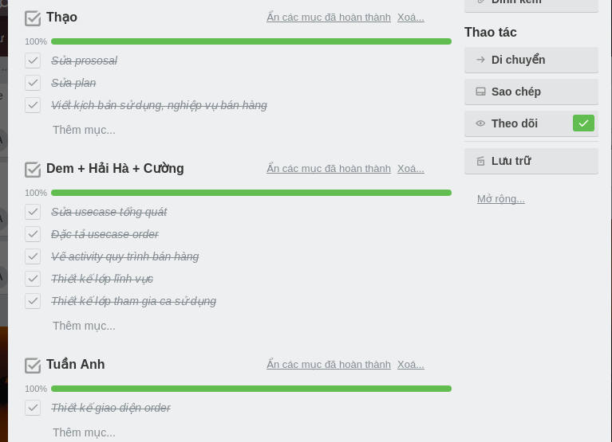
 | 23/09/2017 | Họp nhóm tại thư viện | Tầng 6 thư viện Tạ Quang Bửu | Phân công thực hiện cài đặt | Tìm hiểu về các công nghệ sử dụng đẻ cài đặt | Lần trước thống nhất sử dụng Djano nhưng do gặp khó khăn trong việc cài đặt với socket nên chuyển sang sử dụng NodeJS | Sử dụng NodeJS |  |  | 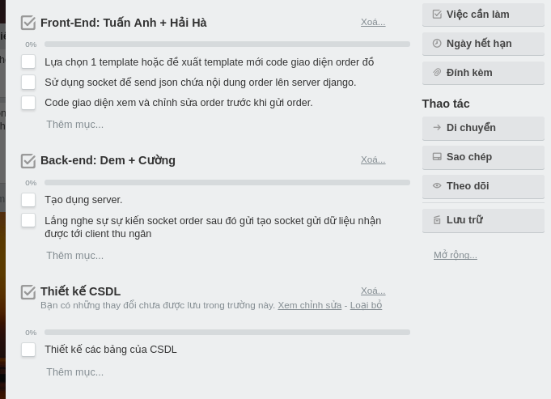 Tìm

